지출(개인)
 |  |  |  |  |  |  | 지출(개인)-0
# 지급 규정 ※ 지출내역서 작성 방법 : '지출항목'란에 클릭하여 기재할 목록을 선택 후 작성. (반드시 지출항목별로 각각 구분한 후, 일자 순대로 작성) → 영수증 첨부시에도 지출항복별로 각각 구분한 후, 일자 순대로 첨부 <작성 예시>
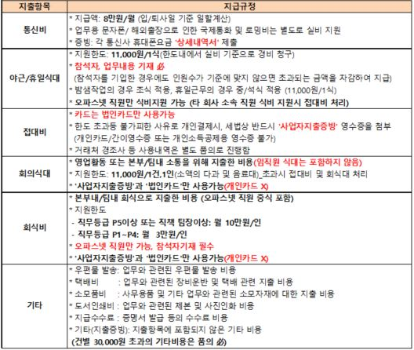
2026년 | 지출 증빙 내역서 (개인)

9월
 |  |  |  |  |  |  |  | P1
 |  |  |  |  |  |  |  | P2
㈜ 오파스넷의 성장과 발전을 위해 열심히 노력해 주시는 임직원 여러분들의 노고에 진심으로 감사 드립니다. |  |  |  |  |  |  |  | P3
본부명 | 사업D본부 |  |  | ※ 월 총 사용금액: |  | ₩80,000 |  | P4
직무등급 | P5 |  |  |  |  |  |  | P5
성 명 | 박규남 |  |  |  |  |  |  | P6
▣ 항목별 집계 금액 |  |  |  |  |  |  |  | P7
통신비 | 야근/휴일식대 |  | 접대비 |  | 회식비 | 회의식대 | 기타 (지출증빙)
80,000 | - |  | - |  | - | - | -
▣ 세부 내역 |  |  |  | * 개인지출 사적 사용 시 지급정지 등 불이익이 발생됩니다.
지출항목 | 일 | 이용점명 | 사용내역 |  |  | 참석자 | 사용금액
통신비 |  |  | 휴대폰 요금 |  |  |  | ₩80,000

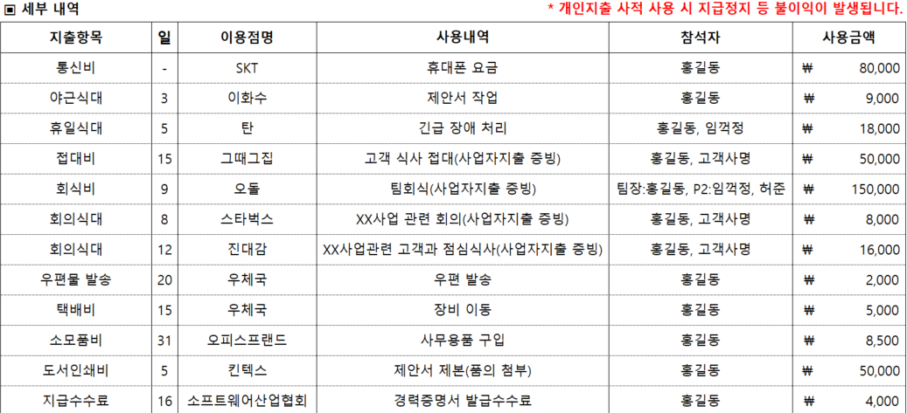

*개인/법인카드 지출은 사적사용을 금합니다. |  |  |  |  |  |  | "Best IT Service Leader"

지출(개인)-1
 |  |  | * 개인지출 사적 사용 시 지급정지 등 불이익이 발생됩니다. |  | 지출(개인)-1
# 지급 규정 ※ 지출내역서 작성 방법 : '지출항목'란에 클릭하여 기재할 목록을 선택 후 작성. (반드시 지출항목별로 각각 구분한 후, 일자 순대로 작성) → 영수증 첨부시에도 지출항복별로 각각 구분한 후, 일자 순대로 첨부 <작성 예사>
지출항목 | 일 | 이용점명 | 사용내역 | 참석자 | 사용금액

*개인/법인카드 지출은 사적사용을 금합니다. |  |  |  |  | "Best IT Service Leader"

여비교통(개인)
# 지급 규정 <작성 예시>
 |  |  |  |  |  |  |  |  |  |  | 여비교통(개인)-0
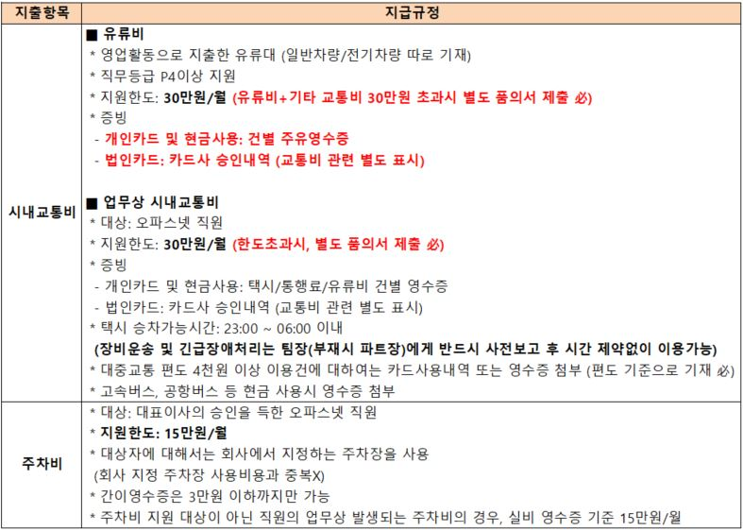
2026년 |  | 차량 운행 내역서 (개인)

9월 |  |  |  |  |  |  |  |  |  |  |  |  | P1
 |  |  |  |  |  |  |  |  |  |  |  |  | P2
㈜ 오파스넷의 성장과 발전을 위해 열심히 노력해 주시는 임직원 여러분들의 노고에 진심으로 감사 드립니다. |  |  |  |  |  |  |  |  |  |  |  |  | P3
본부명 |  |  | 사업D본부 |  | ※ 월 총 사용금액: |  |  |  | ₩7,500 |  |  |  | P4
직무등급 |  |  | P5 |  |  |  |  |  |  |  |  |  | P5
성 명 |  |  | 박규남 |  |  |  |  |  |  |  |  |  | P6
▣ 항목별 집계 금액 |  |  |  |  |  |  |  |  |  |  |  |  | P7
시내교통비 |  |  | 주차비
₩7,500 |  |  | ₩-
▣ 세부 내역 |  |  |  |  |  |  | * 개인지출 사적 사용 시 지급정지 등 불이익이 발생됩니다.
일 | 운행구간 |  | 목적지 | 방문내용 | 자기차량(주행거리) |  | 자기차량(운행일지) |  | 대중교통 |  | 비고
 | 출발 | 도착 |  |  | 일반차량 | 전기차량 | 통행료 | 주차료 | 택시 | 버스/지하철 |  | <작성 예시>
2 | 아산역 | 탕정역 | 자책 | 타임게이트 미팅 후 귀가 |  |  |  |  | ₩7,500

석유공사 평균 가격: |  |  | ₩1,859 |  | ₩- | ₩- | ₩- | ₩- | ₩7,500 | ₩-
 |  |  |  |  | km | km

*개인/법인카드 지출은 사적사용을 금합니다. |  |  |  |  |  |  |  |  |  |  | "Best IT Service Leader"

여비교통(개인)-1
# 지급 규정 <작성 예시>
 |  |  |  |  | * 개인지출 사적 사용 시 지급정지 등 불이익이 발생됩니다. |  |  |  |  |  | 여비교통(개인)-1

일 | 운행구간 |  | 목적지 | 방문내용 | 자기차량(주행거리) |  | 자기차량(운행일지) |  | 대중교통 |  | 비고
 | 출발 | 도착 |  |  | 일반차량 | 전기차량 | 통행료 | 주차료 | 택시 | 버스/지하철

 |  |  |  |  |  |  |  |  |  |  |  | <작성 예시>

석유공사 평균 가격: |  |  | ₩1,859 |  | ₩- | ₩- | ₩- | ₩- | ₩- | ₩-
 |  |  |  |  | km | km

*개인/법인카드 지출은 사적사용을 금합니다. |  |  |  |  |  |  |  |  |  |  | "Best IT Service Leader"

지출(법인)
# 지급 규정 ※ 지출내역서 작성 방법 : '지출항목'란에 클릭하여 기재할 목록을 선택 후 작성. (반드시 지출항목별로 각각 구분한 후, 일자 순대로 작성) → 법인카드 승인내역서 첨부시 지출항복별로 각각 표시 후 제출 (차량/출장) <작성 예시>
 |  |  |  |  |  |  | 지출(법인)-0

2026년 | 지출 증빙 내역서 (법인)

9월
 |  |  |  |  |  |  |  |  | P1
 |  |  |  |  |  |  |  |  | P2
㈜ 오파스넷의 성장과 발전을 위해 열심히 노력해 주시는 임직원 여러분들의 노고에 진심으로 감사 드립니다. |  |  |  |  |  |  |  |  | P3
본부명 | 사업D본부 |  |  | ※ 월 총 사용금액: |  | ₩- |  |  | P4
직무등급 | P5 |  |  |  |  |  |  |  | P5
성 명 | 박규남 |  |  | 법인카드번호 | 1 |  |  |  | P6
▣ 항목별 집계 금액 |  |  |  |  |  |  |  |  | P7
야근/휴일식대 |  | 접대비 |  | 회식비 | 회의식대 | 기타(법인카드)
- |  | - |  | - | - | -
▣ 세부 내역 |  |  |  | * 법인카드 사적 사용 시 지급정지 및 발급제한 등 불이익이 발생됩니다.
지출항목 | 일 | 이용점명 | 사용내역 |  | 참석자 |  | 사용금액

 |  |  |  |  |  |  |  | <작성 예시>

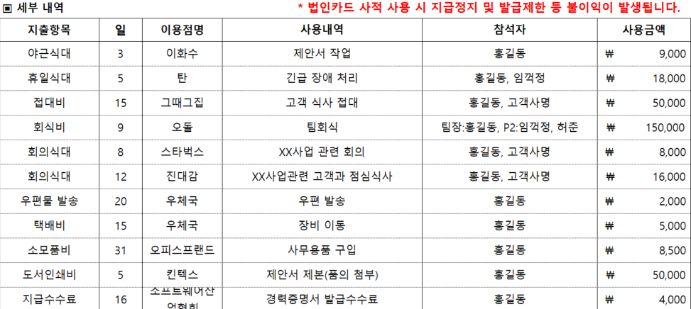

*개인/법인카드 지출은 사적사용을 금합니다. |  |  |  |  |  |  | "Best IT Service Leader"

2본부R&D 5584-2040-0374-9406
강병규 4289-0993-1130-2943
강윤수 4289-0993-1322-6512
강정규 4289-0993-1206-3197
강정원 4289-0993-1006-3777
강정훈 5589-2098-9700-7931
고동언 5589-2098-9999-1066
고제광 4289-0993-1280-0531
구정회 5589-2098-9809-0183
권도관 5275-8500-0540-4079
권보근 4289-0993-1213-6464
권영욱 4289-0993-1407-6551
권용준 4289-0993-1174-2015
권용화 4289-0993-1286-5500
권태욱 5589-2098-9679-7995
금찬현 4289-0993-1313-4807
김건우 4289-0993-1226-1452
김경진 5589-2098-9177-2373
김계웅 4289-0993-1207-3113
김기준 4101-2020-0344-1393
김기준 4140-2732-6423-9985
김길수 4289-0993-0721-3658
김대진 4289-0993-1083-2312
김덕주 4140-2546-6508-6977
김두식 4289-0993-0685-6721
김만호 5589-2098-9709-2743
김민호 4289-0993-1028-3540
김병국 5589-2098-9129-4352
김보선 5589-2098-9883-3327
김봉호 4140-2546-6270-0927
김상민 4289-0993-1236-5402
김석중 5589-2098-9786-1550
김성진 5589-2098-8196-3396
김성호(2본부) 5589-2098-9344-9145
김성호(D본부) 4289-0993-1215-9466
김수연 4289-0993-1364-0670
김수환 4289-0993-1228-4959
김영준 4289-0993-1108-5852
김영태 4289-0993-1348-7775
김영호 5589-2098-9814-4485
김영환 4289-0993-1273-0050
김용구(BSI사업부) 4289-0993-1240-2049
김용구(전략사업부) 4289-0993-0718-7365
김장규 5589-2098-9221-7261
김장규 5589-2098-9307-7227
김장규 5589-2098-9435-5010
김재현 4289-0993-1274-3145
김재홍 4140-2546-6298-1998
김정훈 4289-0993-1270-6423
김종서 4289-0993-1190-2460
김종용 4289-0993-1318-7474
김종우 4289-0993-1165-3907
김종현 4289-0993-1326-9215
김지연 4289-0993-1124-4657
김지훈 5589-2098-9826-6361
김진석 4289-0993-1191-5694
김진영 4289-0993-1171-3297
김철 4289-0993-1239-0236
김철재 5589-2098-9375-9121
김철정 4289-0993-1306-6702
김한상 4289-0993-1379-3800
김형기 4289-0993-1379-3800
김형일 4289-0993-1238-4650
나승식 5589-2098-9648-3901
나우열 4289-0993-1355-0051
남덕규 5589-2098-9035-6954
남수호 5589-2098-9843-5941
남지현 4289-0993-1280-9854
노대웅 5584-2040-0463-7691
노명훈 4289-0993-1056-7710
도만희 4289-0993-1382-5537
문찬호 4289-0993-1202-0072
민경일 5589-2098-9777-6022
박건상 5589-2098-9631-0658
박경호 5589-2098-9885-0941
박관석 4289-0993-1000-4177
박광수 4289-0993-1198-6927
박대건 4289-0993-1341-3524
박명용 4289-0993-1357-1776
박민지 5589-2098-9059-2574
박상엽 5589-2098-9624-1424
박상훈 4289-0993-1158-7352
박성배 4140-2546-6876-8936
박성훈 4289-0993-1342-3895
박영덕 5275-8500-0974-1377
박영우 5275-8500-0042-5228
박용훈 4289-0993-1397-1018
박정서 5589-2098-9490-2001
박정환 5589-2098-9211-2306
박종수 5589-2098-9129-7959
박지호 4289-0993-1039-6102
박진근 4140-2546-6624-3932
박찬영 4289-0993-1034-5711
박창현 5589-2098-9466-7968
박청운 4289-0993-1046-1674
박현주 5589-2098-9344-8246
배경섭 4289-0993-1208-1959
배경식 4101-2020-1033-8830
배우현 5589-2098-9508-0351
배재성 4289-0993-1049-9757
백민호 4289-0993-1322-2552
변은수 4289-0993-1160-5782
서경우 5589-2098-9406-9942
서동원(9본부) 5589-2098-9058-1767
서동원(솔루션사업부) 4101-2020-1033-8855
서상욱 5589-2098-9863-2158
서아람 5589-2098-9987-7208
서영민 5589-2098-9608-1309
서용상 4289-0993-1247-2299
서준형 4289-0993-1224-1751
서현석 4289-0993-1311-3819
성택기 4289-0993-0685-5913
손진호 4289-0993-0504-5748
손표길 4289-0993-1294-1954
송승호 5589-2098-9858-2965
신무진 4289-0993-1356-6743
신영삼 9450-8190-0492-3107
신윤수 5589-2098-9177-1342
신지훈 5589-2098-9647-7143
신호식 4289-0993-1493-2878
신호현 4289-0993-1173-2768
안대철 4289-0993-1269-7275
안철현 4289-0993-1135-9455
양영광 4101-2020-1033-8848
여지혁 4289-0993-0680-4838
연상혁 4101-2020-1033-8822
염재인 4140-2546-5519-3973
오상래 4289-0993-1213-9138
오승민 4289-0993-1444-3363
오파스넷 3763-658247-60279
오파스넷 3763-658265-88884
오파스넷 4101-2020-1033-8780
오파스넷 4101-2020-1033-8798
오파스넷 4518-4445-0358-4218
오파스넷 4518-4445-1626-6928
오파스넷 5275-8500-0069-6786
오파스넷 5275-8500-0340-8601
오파스넷 5275-8500-0393-8235
오파스넷 5584-2040-0463-7600
오파스넷 5584-2040-0463-7618
오파스넷 5584-2040-0463-7626
오파스넷 5584-2040-0463-7634
오파스넷 5584-2040-0463-7642
오파스넷 5584-2040-0463-7659
오파스넷 5584-2040-0463-7667
오파스넷 5584-2040-0463-7675
오파스넷 5589-2098-9004-1796
오파스넷 5589-2098-9345-8294
오파스넷 5589-2098-9403-8897
오파스넷 5589-2098-9940-9135
오파스넷 5589-2098-9997-7388
오파스넷 9435-2017-1804-0603
오파스넷 9435-2017-1804-0611
오평록 4289-0993-1189-9765
오홍서 4289-0993-1168-1502
유광민 4289-0993-1052-6450
유기현 5589-2098-9180-8193
유별이 4289-0993-1444-0096
유세복 5589-2098-9573-1821
유신 5589-2098-9327-9781
유영우 4289-0993-1413-4814
유정덕 4289-0993-1388-8071
유형근 5589-2098-9107-9779
윤규랑 4289-0993-1322-3824
윤기정 4289-0993-1204-0807
윤명현 5589-2098-9096-4732
윤상완 4289-0993-1314-6439
윤석준 4289-0993-1294-0584
윤성호 5589-2098-9643-9747
윤주헌 4289-0993-0672-5256
윤지호 5589-2098-9043-0379
윤현섭 4289-0993-1312-5771
이관용 5584-2040-0463-7717
이규인 4289-0993-1467-6731
이덕주 5584-2040-0463-7683
이동하 5589-2098-9988-7157
이병석 4289-0993-1152-2763
이상권 4289-0993-0719-0039
이상범 5589-2098-9985-6996
이상진 5589-2098-9183-1831
이상호 4289-0993-0719-1508
이성민 4289-0993-1184-9026
이순규 4289-0993-1372-3542
이옥진 5589-2098-9362-9464
이원영 5589-2098-9135-1384
이윤희 4289-0993-1235-3267
이율복 5589-2098-9358-2689
이익준 4289-0993-1060-8084
이재훈 5589-2098-9526-6208
이정환 4289-0993-1350-5378
이존현 5589-2098-9224-5049
이종철 5589-2098-9290-1120
이준학 4289-0993-1032-6869
이호정 5589-2098-8108-3617
이후범 4289-0993-0707-7723
인정선 4289-0993-1187-6862
임병원 5589-2098-9795-6350
임상빈 4289-0993-1048-9964
장강욱 4289-0993-1357-7641
장동내 4289-0993-0698-3947
장수현 4140-2770-5466-4922
장수현 5589-2098-9990-8110
장윤환 5589-2098-9059-7581
장재환 5589-2098-9187-6497
장혁수 4289-0993-1206-0540
정내영 4289-0993-1325-2039
정영호 5589-2098-9616-2653
정운혁 4289-0993-1042-5224
정윤호 4289-0993-1180-2488
정재담 4289-0993-1090-9631
정재식 4289-0993-1290-9712
정재현 4289-0993-0722-0737
정정인 4289-0993-1307-0647
정지훈 4289-0993-1354-1019
정철훈 5589-2098-9587-7301
정현호 5589-2098-9389-8531
정희영 4101-2020-1033-8806
제갈응식 5584-2040-0463-7709
조덕현 5589-2098-9622-9676
조성민 6243-4600-1359-6374
조신의 4289-0993-1168-9273
조완구 4289-0993-1269-8265
조용현 4289-0993-1271-9731
조정호 4289-0993-1102-7912
조중기 5589-2098-9925-0422
조홍진 4289-0993-1288-7678
지명근 5589-2098-9225-7630
진영대 4289-0993-1184-1940
진태언 4289-0993-1341-0165
차경인 4289-0993-1356-5414
차민학 4289-0993-1197-9062
차화신 5589-2098-9583-1944
천재복 4289-0993-1020-3373
최대섭 4289-0993-1289-1340
최대수 5589-2098-9623-0534
최두환 5589-2098-9498-3050
최범규 4289-0993-1362-1647
최승헌 4289-0993-1338-6274
최유형 5589-2098-9140-1320
최재훈 5589-2098-9623-3371
최형탁 4140-2546-6061-8931
최호준 4289-0993-1345-1763
하철호 4289-0993-1354-3049
한동성 4289-0993-1105-3868
한상윤 4289-0993-1226-3409
한승철 4289-0993-1253-1045
한용길 4289-0993-1268-9546
한용진 4101-2020-1033-8814
한재렴 5589-2098-9795-2821
한준희 4289-0993-1252-7753
한지호 4289-0993-1162-1912
한춘희 5589-2098-9506-9032
허선희 4101-2020-0760-6199
허준기 4289-0993-1193-6195
허철 4101-2020-0344-1526
허철 5589-2098-9502-8962
허태원 4289-0993-1135-5701
홍승표 4289-0993-0698-3244
황성호 4289-0993-1295-0187
황주연 4140-2546-6140-4992
황하돈 4289-0993-0681-5149

지출(법인)-1
# 지급 규정
※ 지출내역서 작성 방법 : '지출항목'란에 클릭하여 기재할 목록을 선택 후 작성. (반드시 지출항목별로 각각 구분한 후, 일자 순대로 작성) → 법인카드승인내역서 첨부시 지출항복별로 각각 표시 후 제출 (차량/출장) <작성 예시>
 |  |  | * 법인카드 사적 사용 시 지급정지 및 발급제한 등 불이익이 발생됩니다. |  | 지출(법인)-1

지출항목 | 일 | 이용점명 | 사용내역 | 참석자 | 사용금액

 |  |  |  |  |  | <작성 예시>

*개인/법인카드 지출은 사적사용을 금합니다. |  |  |  |  | "Best IT Service Leader"

지출(법인)-2
# 지급 규정
※ 지출내역서 작성 방법 : '지출항목'란에 클릭하여 기재할 목록을 선택 후 작성. (반드시 지출항목별로 각각 구분한 후, 일자 순대로 작성) → 법인카드승인내역서 첨부시 지출항복별로 각각 표시 후 제출 (차량/출장) <작성 예시>
 |  |  | * 법인카드 사적 사용 시 지급정지 및 발급제한 등 불이익이 발생됩니다. |  | 지출(법인)-1

지출항목 | 일 | 이용점명 | 사용내역 | 참석자 | 사용금액

 |  |  |  |  |  | <작성 예시>

*개인/법인카드 지출은 사적사용을 금합니다. |  |  |  |  | "Best IT Service Leader"

여비교통(법인)
# 지급 규정 <작성 예시>
 |  |  |  |  |  |  |  |  |  |  | 여비교통(법인)-0

2026년 |  | 차량 운행 내역서 (법인)

9월

㈜ 오파스넷의 성장과 발전을 위해 열심히 노력해 주시는 임직원 여러분들의 노고에 진심으로 감사 드립니다.
본부명 |  |  | 사업D본부 |  | ※ 월 총 사용금액: |  |  |  | ₩-
직무등급 |  |  | P5
성 명 |  |  | 박규남 |  | 법인카드번호 |  |  |  | 1
▣ 항목별 집계 금액
시내교통비 |  |  | 주차비
₩- |  |  | ₩-
▣ 세부 내역 |  |  |  |  | * 법인카드 사적 사용 시 지급정지 및 발급제한 등 불이익이 발생됩니다.
일 | 운행구간 |  | 목적지 | 방문내용 | 자기차량(주행거리) |  | 자기차량(운행일지) |  | 대중교통 |  | 비고
 | 출발 | 도착 |  |  | 일반차량 | 전기차량 | 통행료 | 주차료 | 택시 | 버스/지하철 |  | <작성 예시>

석유공사 평균 가격: |  |  | ₩1,859 |  | ₩- | ₩- | ₩- | ₩- | ₩- | ₩-
 |  |  |  |  | km | km

*개인/법인카드 지출은 사적사용을 금합니다. |  |  |  |  |  |  |  |  |  |  | "Best IT Service Leader"

2본부R&D 5584-2040-0374-9406
강병규 4289-0993-1130-2943
강윤수 4289-0993-1322-6512
강정규 4289-0993-1206-3197
강정원 4289-0993-1006-3777
강정훈 5589-2098-9700-7931
고동언 5589-2098-9999-1066
고제광 4289-0993-1280-0531
구정회 5589-2098-9809-0183
권도관 5275-8500-0540-4079
권보근 4289-0993-1213-6464
권영욱 4289-0993-1407-6551
권용준 4289-0993-1174-2015
권용화 4289-0993-1286-5500
권태욱 5589-2098-9679-7995
금찬현 4289-0993-1313-4807
김건우 4289-0993-1226-1452
김경진 5589-2098-9177-2373
김계웅 4289-0993-1207-3113
김기준 4101-2020-0344-1393
김기준 4140-2732-6423-9985
김길수 4289-0993-0721-3658
김대진 4289-0993-1083-2312
김덕주 4140-2546-6508-6977
김두식 4289-0993-0685-6721
김만호 5589-2098-9709-2743
김민호 4289-0993-1028-3540
김병국 5589-2098-9129-4352
김보선 5589-2098-9883-3327
김봉호 4140-2546-6270-0927
김상민 4289-0993-1236-5402
김석중 5589-2098-9786-1550
김성진 5589-2098-8196-3396
김성호(2본부) 5589-2098-9344-9145
김성호(D본부) 4289-0993-1215-9466
김수연 4289-0993-1364-0670
김수환 4289-0993-1228-4959
김영준 4289-0993-1108-5852
김영태 4289-0993-1348-7775
김영호 5589-2098-9814-4485
김영환 4289-0993-1273-0050
김용구(BSI사업부) 4289-0993-1240-2049
김용구(전략사업부) 4289-0993-0718-7365
김장규 5589-2098-9221-7261
김장규 5589-2098-9307-7227
김장규 5589-2098-9435-5010
김재현 4289-0993-1274-3145
김재홍 4140-2546-6298-1998
김정훈 4289-0993-1270-6423
김종서 4289-0993-1190-2460
김종용 4289-0993-1318-7474
김종우 4289-0993-1165-3907
김종현 4289-0993-1326-9215
김지연 4289-0993-1124-4657
김지훈 5589-2098-9826-6361
김진석 4289-0993-1191-5694
김진영 4289-0993-1171-3297
김철 4289-0993-1239-0236
김철재 5589-2098-9375-9121
김철정 4289-0993-1306-6702
김한상 4289-0993-1379-3800
김형기 4289-0993-1379-3800
김형일 4289-0993-1238-4650
나승식 5589-2098-9648-3901
나우열 4289-0993-1355-0051
남덕규 5589-2098-9035-6954
남수호 5589-2098-9843-5941
남지현 4289-0993-1280-9854
노대웅 5584-2040-0463-7691
노명훈 4289-0993-1056-7710
도만희 4289-0993-1382-5537
문찬호 4289-0993-1202-0072
민경일 5589-2098-9777-6022
박건상 5589-2098-9631-0658
박경호 5589-2098-9885-0941
박관석 4289-0993-1000-4177
박광수 4289-0993-1198-6927
박대건 4289-0993-1341-3524
박명용 4289-0993-1357-1776
박민지 5589-2098-9059-2574
박상엽 5589-2098-9624-1424
박상훈 4289-0993-1158-7352
박성배 4140-2546-6876-8936
박성훈 4289-0993-1342-3895
박영덕 5275-8500-0974-1377
박영우 5275-8500-0042-5228
박용훈 4289-0993-1397-1018
박정서 5589-2098-9490-2001
박정환 5589-2098-9211-2306
박종수 5589-2098-9129-7959
박지호 4289-0993-1039-6102
박진근 4140-2546-6624-3932
박찬영 4289-0993-1034-5711
박창현 5589-2098-9466-7968
박청운 4289-0993-1046-1674
박현주 5589-2098-9344-8246
배경섭 4289-0993-1208-1959
배경식 4101-2020-1033-8830
배우현 5589-2098-9508-0351
배재성 4289-0993-1049-9757
백민호 4289-0993-1322-2552
변은수 4289-0993-1160-5782
서경우 5589-2098-9406-9942
서동원(9본부) 5589-2098-9058-1767
서동원(솔루션사업부) 4101-2020-1033-8855
서상욱 5589-2098-9863-2158
서아람 5589-2098-9987-7208
서영민 5589-2098-9608-1309
서용상 4289-0993-1247-2299
서준형 4289-0993-1224-1751
서현석 4289-0993-1311-3819
성택기 4289-0993-0685-5913
손진호 4289-0993-0504-5748
손표길 4289-0993-1294-1954
송승호 5589-2098-9858-2965
신무진 4289-0993-1356-6743
신영삼 9450-8190-0492-3107
신윤수 5589-2098-9177-1342
신지훈 5589-2098-9647-7143
신호식 4289-0993-1493-2878
신호현 4289-0993-1173-2768
안대철 4289-0993-1269-7275
안철현 4289-0993-1135-9455
양영광 4101-2020-1033-8848
여지혁 4289-0993-0680-4838
연상혁 4101-2020-1033-8822
염재인 4140-2546-5519-3973
오상래 4289-0993-1213-9138
오승민 4289-0993-1444-3363
오파스넷 3763-658247-60279
오파스넷 3763-658265-88884
오파스넷 4101-2020-1033-8780
오파스넷 4101-2020-1033-8798
오파스넷 4518-4445-0358-4218
오파스넷 4518-4445-1626-6928
오파스넷 5275-8500-0069-6786
오파스넷 5275-8500-0340-8601
오파스넷 5275-8500-0393-8235
오파스넷 5584-2040-0463-7600
오파스넷 5584-2040-0463-7618
오파스넷 5584-2040-0463-7626
오파스넷 5584-2040-0463-7634
오파스넷 5584-2040-0463-7642
오파스넷 5584-2040-0463-7659
오파스넷 5584-2040-0463-7667
오파스넷 5584-2040-0463-7675
오파스넷 5589-2098-9004-1796
오파스넷 5589-2098-9345-8294
오파스넷 5589-2098-9403-8897
오파스넷 5589-2098-9940-9135
오파스넷 5589-2098-9997-7388
오파스넷 9435-2017-1804-0603
오파스넷 9435-2017-1804-0611
오평록 4289-0993-1189-9765
오홍서 4289-0993-1168-1502
유광민 4289-0993-1052-6450
유기현 5589-2098-9180-8193
유별이 4289-0993-1444-0096
유세복 5589-2098-9573-1821
유신 5589-2098-9327-9781
유영우 4289-0993-1413-4814
유정덕 4289-0993-1388-8071
유형근 5589-2098-9107-9779
윤규랑 4289-0993-1322-3824
윤기정 4289-0993-1204-0807
윤명현 5589-2098-9096-4732
윤상완 4289-0993-1314-6439
윤석준 4289-0993-1294-0584
윤성호 5589-2098-9643-9747
윤주헌 4289-0993-0672-5256
윤지호 5589-2098-9043-0379
윤현섭 4289-0993-1312-5771
이관용 5584-2040-0463-7717
이규인 4289-0993-1467-6731
이덕주 5584-2040-0463-7683
이동하 5589-2098-9988-7157
이병석 4289-0993-1152-2763
이상권 4289-0993-0719-0039
이상범 5589-2098-9985-6996
이상진 5589-2098-9183-1831
이상호 4289-0993-0719-1508
이성민 4289-0993-1184-9026
이순규 4289-0993-1372-3542
이옥진 5589-2098-9362-9464
이원영 5589-2098-9135-1384
이윤희 4289-0993-1235-3267
이율복 5589-2098-9358-2689
이익준 4289-0993-1060-8084
이재훈 5589-2098-9526-6208
이정환 4289-0993-1350-5378
이존현 5589-2098-9224-5049
이종철 5589-2098-9290-1120
이준학 4289-0993-1032-6869
이호정 5589-2098-8108-3617
이후범 4289-0993-0707-7723
인정선 4289-0993-1187-6862
임병원 5589-2098-9795-6350
임상빈 4289-0993-1048-9964
장강욱 4289-0993-1357-7641
장동내 4289-0993-0698-3947
장수현 4140-2770-5466-4922
장수현 5589-2098-9990-8110
장윤환 5589-2098-9059-7581
장재환 5589-2098-9187-6497
장혁수 4289-0993-1206-0540
정내영 4289-0993-1325-2039
정영호 5589-2098-9616-2653
정운혁 4289-0993-1042-5224
정윤호 4289-0993-1180-2488
정재담 4289-0993-1090-9631
정재식 4289-0993-1290-9712
정재현 4289-0993-0722-0737
정정인 4289-0993-1307-0647
정지훈 4289-0993-1354-1019
정철훈 5589-2098-9587-7301
정현호 5589-2098-9389-8531
정희영 4101-2020-1033-8806
제갈응식 5584-2040-0463-7709
조덕현 5589-2098-9622-9676
조성민 6243-4600-1359-6374
조신의 4289-0993-1168-9273
조완구 4289-0993-1269-8265
조용현 4289-0993-1271-9731
조정호 4289-0993-1102-7912
조중기 5589-2098-9925-0422
조홍진 4289-0993-1288-7678
지명근 5589-2098-9225-7630
진영대 4289-0993-1184-1940
진태언 4289-0993-1341-0165
차경인 4289-0993-1356-5414
차민학 4289-0993-1197-9062
차화신 5589-2098-9583-1944
천재복 4289-0993-1020-3373
최대섭 4289-0993-1289-1340
최대수 5589-2098-9623-0534
최두환 5589-2098-9498-3050
최범규 4289-0993-1362-1647
최승헌 4289-0993-1338-6274
최유형 5589-2098-9140-1320
최재훈 5589-2098-9623-3371
최형탁 4140-2546-6061-8931
최호준 4289-0993-1345-1763
하철호 4289-0993-1354-3049
한동성 4289-0993-1105-3868
한상윤 4289-0993-1226-3409
한승철 4289-0993-1253-1045
한용길 4289-0993-1268-9546
한용진 4101-2020-1033-8814
한재렴 5589-2098-9795-2821
한준희 4289-0993-1252-7753
한지호 4289-0993-1162-1912
한춘희 5589-2098-9506-9032
허선희 4101-2020-0760-6199
허준기 4289-0993-1193-6195
허철 4101-2020-0344-1526
허철 5589-2098-9502-8962
허태원 4289-0993-1135-5701
홍승표 4289-0993-0698-3244
황성호 4289-0993-1295-0187
황주연 4140-2546-6140-4992
황하돈 4289-0993-0681-5149

여비교통(법인)-1
# 지급 규정 <작성 예시>
 |  |  |  |  | * 법인카드 사적 사용 시 지급정지 및 발급제한 등 불이익이 발생됩니다. |  |  |  |  |  |  | 여비교통(법인)-1

일 | 운행구간 |  | 목적지 | 방문내용 |  | 자기차량(주행거리) |  | 자기차량(운행일지) |  | 대중교통 |  | 비고
 | 출발 | 도착 |  |  |  | 일반차량 | 전기차량 | 통행료 | 주차료 | 택시 | 버스/지하철

 |  |  |  |  |  |  |  |  |  |  |  |  | <작성 예시>

석유공사 평균 가격: |  |  | ₩1,859 |  |  | ₩- | ₩- | ₩- | ₩- | ₩- | ₩-
 |  |  |  |  |  | km | km

*개인/법인카드 지출은 사적사용을 금합니다. |  |  |  |  |  |  |  |  |  |  |  | "Best IT Service Leader"

2본부R&D 5584-2040-0374-9406
강병규 4289-0993-1130-2943
강윤수 4289-0993-0608-5222
강정원 4289-0993-1006-3777
강정훈 5589-2098-8196-3412
고동언 5589-2098-8256-1090
구정회 5589-2098-9728-3821
권도관 5275-8500-0582-2403
권영욱 4289-0993-0658-8282
권태욱 5589-2098-8188-9377
김경진 5589-2098-8216-9449
김계웅 4289-0993-0539-4906
김기준 4101-2020-0344-1393
김기준 4140-2732-6423-9985
김길수 4289-0993-0721-3658
김대진 4289-0993-1083-2312
김덕주 4140-2546-5232-3961
김두식 4289-0993-0685-6721
김만호 5589-2098-9009-8192
김민호 4289-0993-1028-3540
김병국 5589-2098-8108-3534
김보선 5589-2098-8214-2636
김봉호 4140-2546-6270-0927
김상민 4289-0993-0604-6612
김석중 5589-2098-9098-9697
김성진 5589-2098-8196-3396
김성호 5589-2098-8108-3484
김수연 5589-2098-8108-3674
김영각 5589-2098-8235-8596
김영호 5525-7641-9964-0935
김용구 4289-0993-0718-7365
김장규 5589-2098-9124-7178
김장규 5589-2098-9435-5010
김장규 5589-2098-9791-6719
김재홍 4140-2546-5232-3946
김정훈 4289-0993-0540-4770
김종현 4289-0993-0728-0004
김지언 5589-2098-9946-1722
김지훈 5589-2098-8108-3930
김진석 4289-0993-1191-5694
김진영 4289-0993-1171-3297
김철 4289-0993-0574-1551
김철재 5589-2098-8224-0398
김철정 4289-0993-0597-1737
김한상 4289-0993-0604-6604
나승식 5589-2098-9967-4753
남덕규 5589-2098-9293-3008
남수호 5589-2098-8189-7487
남진혁 9451-2000-1364-6055
노대웅 5584-2040-0260-4669
노명훈 4289-0993-1056-7710
민경일 5589-2098-9914-3148
박건상 5589-2098-8188-9336
박경호 5589-2098-9771-0898
박관석 4289-0993-1000-4177
박민지 5589-2098-8196-3420
박상엽 5589-2098-8108-3567
박성배 4140-2546-6297-4969
박영덕 5275-8500-0900-8769
박영우 5275-8500-0833-9983
박정서 5589-2098-8204-6035
박정환 5589-2098-8200-0602
박종수 5589-2098-8108-3492
박지호 4289-0993-1039-6102
박진근 4140-2546-5248-0977
박진성 4289-0993-1089-0245
박찬영 4289-0993-1034-5711
박창현 5589-2098-8262-1068
박청운 4289-0993-1046-1674
박현주 5589-2098-9917-5355
배경섭 4289-0993-0511-7505
배경식 4101-2020-0760-6157
배민우 5589-2098-9124-8309
배우현 5589-2098-8257-5520
배재성 4289-0993-1049-9757
배한수 5589-2098-7893-0770
백민호 4289-0993-1021-5039
서경우 5589-2098-8198-3816
서동원 4101-2020-0760-6223
서동원(9본부) 5589-2098-8108-3799
서상욱 5589-2098-9912-8651
서아람 5589-2098-9862-9089
서영민 5589-2098-8228-1137
성택기 4289-0993-0685-5913
손진호 4289-0993-0504-5748
송승호 5589-2098-9829-9180
신영삼 9450-8190-0173-7799
신윤수 5589-2098-9887-5542
신지훈 5589-2098-8296-3239
신호현 4289-0993-0454-0293
안대철 4289-0993-0558-9935
안창제 5589-2098-8219-4538
안철현 4289-0993-1135-9455
양영광 4101-2020-0760-6207
양정훈 5589-2098-8108-3476
여지혁 4289-0993-0680-4838
여지환 4289-0993-0681-5511
연상혁 4101-2020-0966-1937
염재인 4140-2546-5519-3973
오상래 4289-0993-0694-4980
오세헌 4289-0993-1174-1892
오파스넷 3763-658201-31921
오파스넷 4101-2020-0760-6173
오파스넷 4518-4445-0358-4218
오파스넷 5584-2040-0260-4545
오파스넷 5584-2040-0260-4552
오파스넷 5584-2040-0260-4560
오파스넷 5584-2040-0260-4578
오파스넷 5584-2040-0260-4586
오파스넷 5584-2040-0260-4636
오파스넷 5584-2040-0260-4644
오파스넷 5584-2040-0260-4651
오파스넷 5589-2098-8108-3443
오파스넷 5589-2098-8108-3450
오파스넷 5589-2098-8108-3682
오파스넷 5589-2098-8108-3724
오파스넷 5589-2098-8108-3781
오파스넷 9435-2017-0786-7008
오파스넷 9435-2017-0786-7016
유광민 4289-0993-1052-6450
유기현 5589-2098-8214-5092
유세복 5589-2098-8108-3880
유신 5589-2098-8108-3732
유형근 5589-2098-9843-6683
윤명현 5589-2098-8108-3765
윤상완 4289-0993-0629-3297
윤성호 5589-2098-8108-3914
윤주헌 4289-0993-0672-5256
윤지호 5589-2098-8108-3609
이관용 5584-2040-0260-4610
이기준 4289-0993-0454-0319
이덕주 5584-2040-0260-4594
이동하 5589-2098-8214-2107
이문희 4289-0993-0623-1743
이상권 4289-0993-0719-0039
이상범 5589-2098-8188-9344
이상진 5589-2098-9750-3392
이상호 4289-0993-0719-1508
이옥진 5589-2098-9890-1116
이원영 5589-2098-8137-8199
이윤희 4289-0993-1051-7376
이율복 5589-2098-8235-4546
이익준 4289-0993-1060-8084
이재훈 5589-2098-8108-3583
이존현 5589-2098-9451-5613
이종철 5589-2098-9628-5710
이준학 4289-0993-1032-6869
이호정 5589-2098-8108-3617
이후범 4289-0993-0707-7723
인정선 4289-0993-1146-6201
임병원 5589-2098-9222-3822
임상빈 4289-0993-1048-9964
장동내 4289-0993-0698-3947
장수현 4140-2768-4701-2977
장수현 5589-2098-8188-9351
장윤환 5589-2098-8108-3864
장재환 5589-2098-8108-3856
정대희 4140-2546-6067-3944
정영호 5589-2098-9516-9915
정운혁 4289-0993-1042-5224
정윤호 4289-0993-0670-9250
정재담 4289-0993-1090-9631
정재현 4289-0993-0722-0737
정정인 4289-0993-0630-8681
정철훈 5589-2098-8196-3404
정현호 5589-2098-8108-3641
정희영 4101-2020-0920-8234
제갈응식 5584-2040-0260-4602
조덕현 5589-2098-8108-3625
조동국 5584-2040-0260-4628
조성민 6243-4600-1359-6374
조신의 4289-0993-1168-9273
조정호 4289-0993-1102-7912
조중기 5589-2098-9177-2068
조홍진 4289-0993-0509-0140
주송련 4289-0993-1013-8488
지명근 5589-2098-8108-3971
진영대 4289-0993-1184-1940
차민학 4289-0993-0491-2005
차화신 5589-2098-8108-3757
천재복 4289-0993-1020-3373
최대섭 4289-0993-0518-7920
최대수 5589-2098-9525-5300
최두환 5589-2098-8108-3542
최유형 5589-2098-8108-3716
최재훈 5589-2098-8108-3740
최형탁 4140-2546-5243-4958
한동성 4289-0993-1105-3868
한용진 4101-2020-0760-6231
한재렴 5589-2098-8108-3633
한춘희 5589-2098-8108-3948
허선희 4101-2020-0760-6199
허철 4101-2020-0344-1526
허철 5589-2098-8188-9369
홍승표 4289-0993-0698-3244
황성호 5275-8500-0952-4492
황주연 4140-2546-5232-3953
황하돈 4289-0993-0681-5149

